工作表1
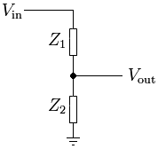
Vin | Z2 | Vout | Z1
24 | 4000 | 2.5 | 34400
48 | 4000 | 2.5 | 72800

